VM
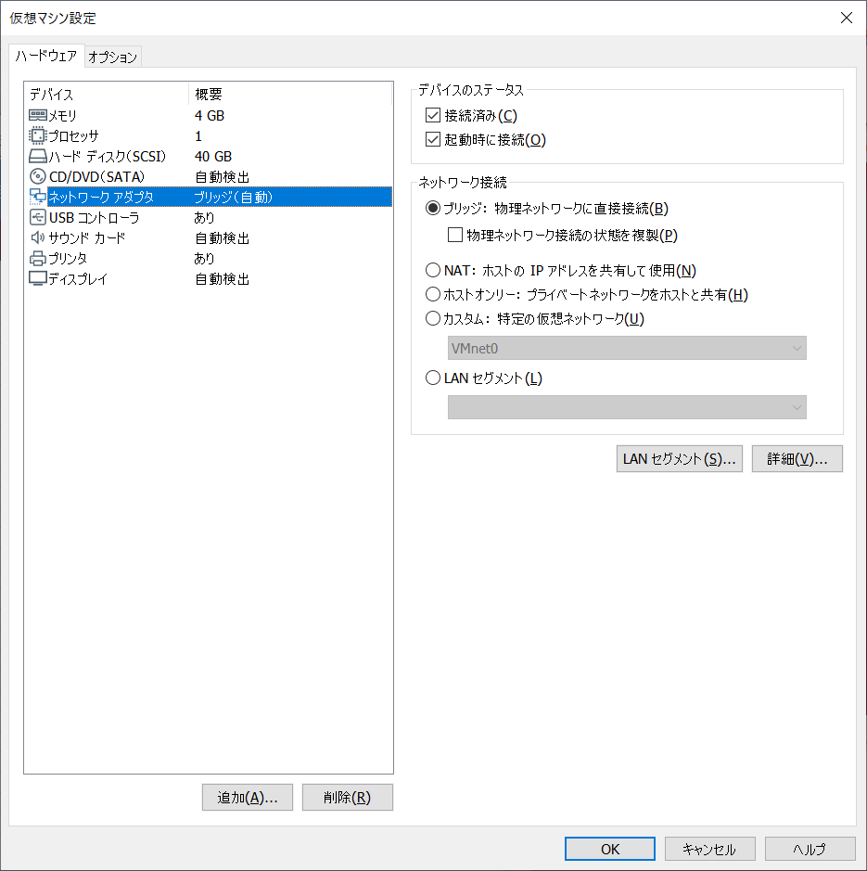
どちらも選択しないように、
しないと、「自動サイズ調整」が非活性になっちゃう

Xshell
 | https://blog.csdn.net/shiluohuashengmi/article/details/78164627

 | sudo apt install openssh-server

Sheet1

To fix this press right ctrl+f2 to go into TTY then you can switch back with right ctrl+f1, this sorts the resolution problem.

Sheet2
boot
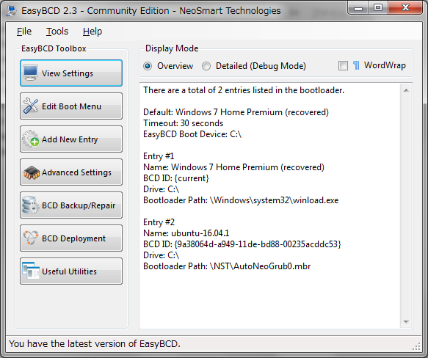

 | http://satomablog.blog.fc2.com/blog-entry-6.html
UNetbootinは、CDなしでUSBドライブまたはパーティションへLinux/BSDをインストール／ロードするためのユーティリティです。
 | https://ja.osdn.net/projects/sfnet_unetbootin/
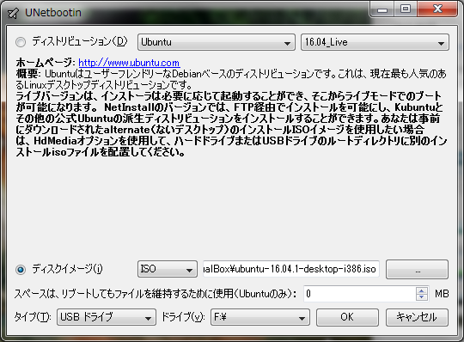

 | PC 再起動後に GRUB 画面が起動し、いくつかの OS が選択できるようになっているので起動したいOSを選択する。

スワップ領域

メインメモリをオーバーするデータがメモリに置かれた時に、 メモリ上で使用頻度の低いものをHDD上に設けられたスワップ領域に避難させる。 通常HDDからのデータ呼び出しはメモリよりも時間がかかり、スワップ領域に置かれた情報読み出しは遅くなる。

20200101
installed date |  | 2020.01.01 |  | root/12345678 |  | euler/123456

Download VirtualBox
 | https://www.virtualbox.org/wiki/Downloads

Download Ubuntu 18.04.3 LTS
 | http://www.releases.ubuntu.com/bionic/ |  | sudo apt-get install ssh
 |  |  | systemctl start sshd

UbuntuでSSHをインストールする手順
 | https://qiita.com/shimidai2100/items/bc210a3e09ee3dd0fc1a

ip a
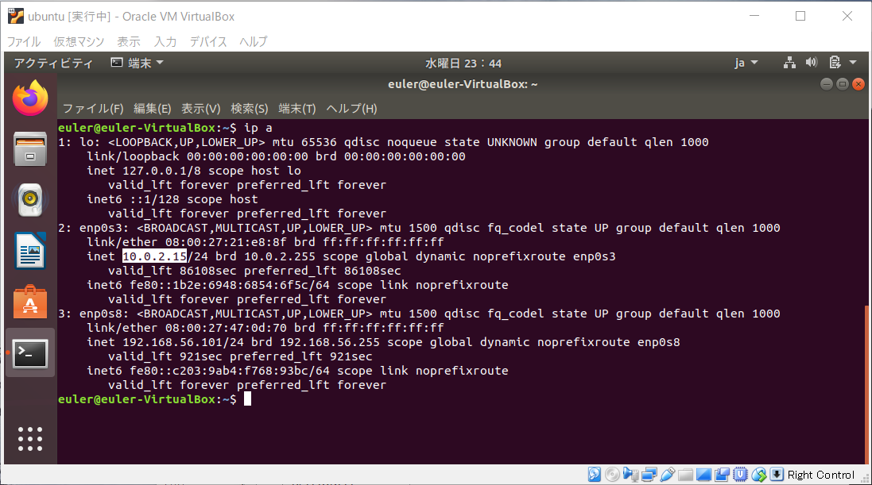

ssh 接続方法①、ホストオンリー |  | 方法②、port forward

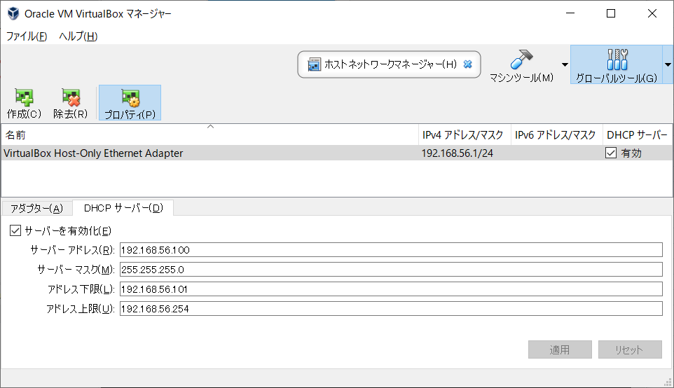

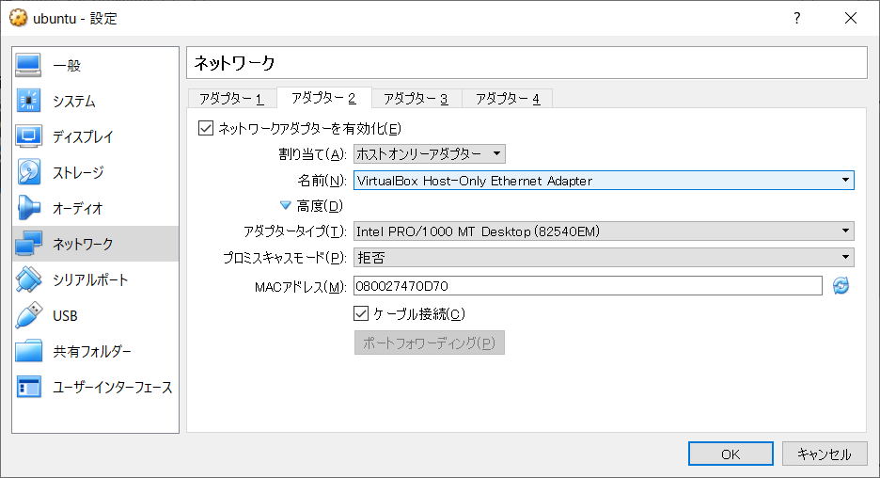

ssh root remote |  | vi /etc/ssh/sshd_config |  |  | PermitRootLogin yes |  | service ssh restart

set root password
 | $ sudo su -
 | # passwd
 | Enter new UNIX password:
 | Retype new UNIX password:
 | passwd: password updated successfully

vi /etc/apt/sources.list
sudo apt install tree
sudo apt remove tree
sudo apt clean && apt autoclean
sudo apt autoremove

sudo apt install mysql-server

sudo mysql -u root -p |  |  | password 123456

IP setting
https://qiita.com/zaki-lknr/items/a762051d5d26627be068

